Stato patrimoniale
STATO PATRIMONIALE (art. 2424 c.c.)
ATTIVO | N | N-1 | PASSIVO | N | N-1
A) Crediti verso soci per versamenti ancora dovuti, con separata indicazione della parte giù richiamata |  |  | A) Patrimonio netto
B) Immobilizzazioni |  |  | I) Capitale | 3,600,000 | 2,400,000
I) Immobilizzazioni immateriali |  |  | II) Riserva da soprapprezzo azioni | 330,000
3) Diritti di brevetto industriale | 507,000 | 150,000 | IV) Riserva legale | 480,000 | 480,000 | 1900-01-01 | + | - | 2024-12-31
Totale: | 507,000 | 150,000 | VI) Altre riserve, straordinaria | 5,000 | 200,000 | 930,000 | 14,080 | -277,500 | 666,580
II) Immobilizzazioni materiali |  |  | IX) Utile (perdita) d'esercizio | 360,000 | -195,000
1) Terreni e fabbricati | 2,385,000 | 1,965,000 | Totale Patrimonio netto: | 4,775,000 | 2,885,000 | 666,580
2) Impianti e macchinari | 1,830,000 | 1,200,000 | B) Fondi per rischi e oneri:
3) Attrezzature industriali e commerciali | 255,000 | 180,000 | C) Trattamento di fine rapporto subordinato | 666,580 | 930,000
4) altri beni | 211,500 | 22,500 | D) Debiti, con separata indicazione per gli importi esigibili oltre l'esercizio successivo
Totale: | 4,681,500 | 3,367,500 | 1) Obbligazioni di cui: | 1,200,000 | 1,500,000
Totale immobilizzazioni (B) : | 5,188,500 | 3,517,500 | - esigibili oltre l'esercizio successivo | 900,000 | 1,200,000
C) Attivo circolante |  |  | 4) Debiti verso banche di cui: | 1,132,500 | 230,500
I) Rimanenze |  |  | 5) Debiti verso altri finanziatori | 705,000 | 480,000
1) Materie prime, sussidiarie e di consumo | 696,000 | 636,000 | - esigibili oltre l'esercizio successivo | 630,000 | 405,000
2) Prodotti in corso di lavorazione e semilavorati | 1,314,000 | 954,000 | 7) Debiti verso fornitori | 1,475,000 | 1,357,500
Totale: | 2,010,000 | 1,590,000 | 12) Debiti tributari | 217,500 | 76,500
II) Crediti, con separata indicazione degli importi esigibili oltre l'esercizio successivo |  |  | 13) Debiti v/ istituti di previdenza | 153,240 | 111,000
1) Verso clienti | 3,538,000 | 2,757,500 | 14) Altri debiti | 381,680 | 288,500
5 quater) verso altri |  |  | Totale debiti: | 5,264,920 | 4,044,000
Totale: | 3,538,000 | 2,757,500 | E) Ratei e risconti: | 97,500 | 90,000
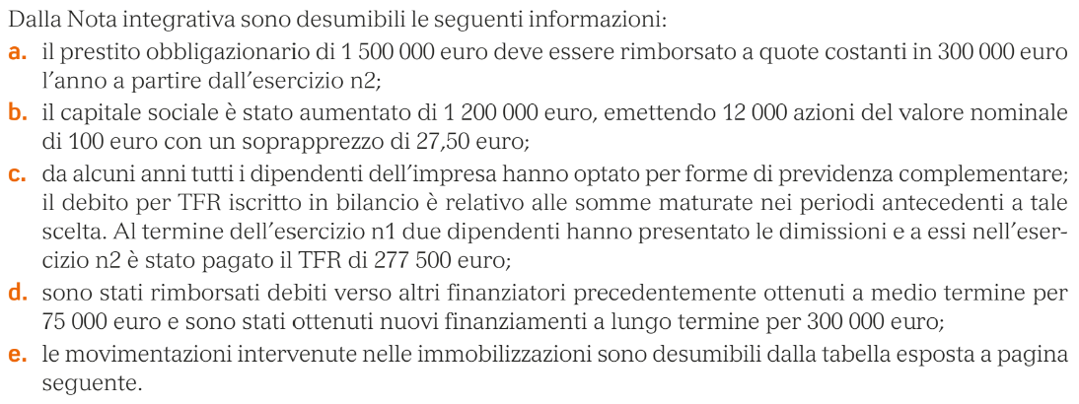
IV) Disponibilità liquide |  |  | TOTALE PASSIVO E NETTO | 10,804,000 | 7,949,000
1) Depositi bancari e postali | 30,000 | 65,000
3) Denaro e valori in cassa | 9,000 | 4,000
Totale: | 39,000 | 69,000
Totale attivo circolante (C) | 5,587,000 | 4,416,500
D)Ratei e risconti attivi | 28,500 | 15,000
TOTALE ATTIVO | 10,804,000 | 7,949,000

Rivalutazione netta del TFR : 14.080 euro

